信用交易
融资融券市场交易数据统计(2026-01-14)

标的证券 | 融资融券余额（亿元） | 融资余额（亿元） | 融券余额（亿元） | 融资买入额（亿元） | 融资融券规模变化（亿元） | 融资余额增幅(‰) | 融券余额增幅(%)
统计数据 | 26,982.31 | 26,713.43 | 176.03 | 4,486.03 | 152.38 | 5.67 | 0.01

 |  |  |  |  |  |  |  | 305,932,142.23
 |  |  |  |  |  |  |  | 288615228.52
 |  |  |  |  |  |  |  | 288615228.52
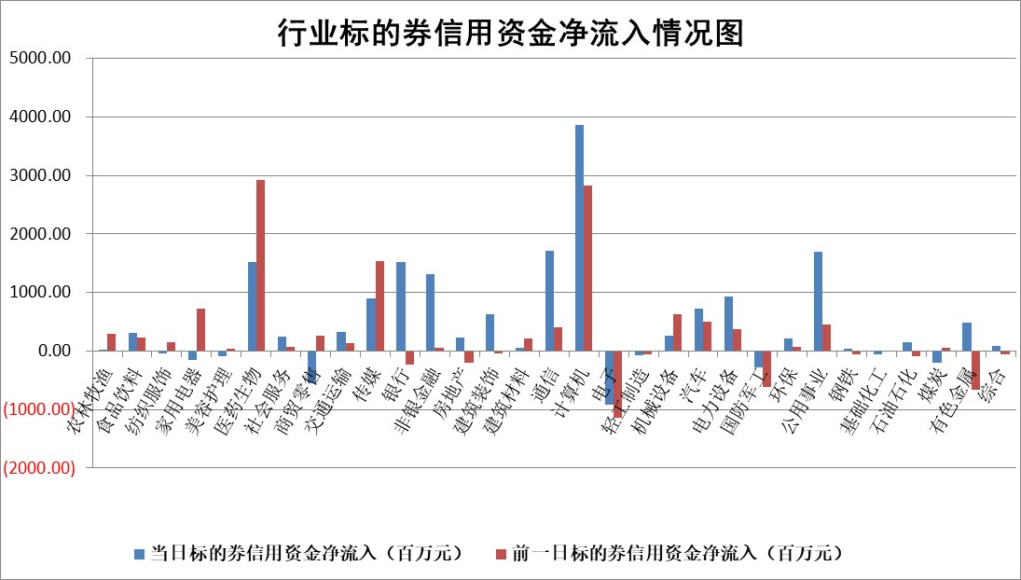

标的基金代码 | 标的基金简称 | 融资余额/市值(%) | 融资余额增幅(%) | 融资买入额/成交金额(%) | （融资余额净增额-融券余额净增额）/市值(‱) | 融券余额降幅(%) | ABS[（融资余额净增额-融券余额净增额）/市值净增额-1](%)
159902 | 华夏中小板ETF | 0.00 | 0.00 | 0.00 | 0.00 | 0.00 | 100.00
159915 | 易方达创业板ETF | 1.23 | -2.38 | 319393.59 | -3.10 | -5.44 | 98.88
159919 | 嘉实沪深300ETF | 0.47 | 1.94 | 8.35 | 0.89 | 0.26 | 101.22
159920 | 华夏恒生ETF | 24.88 | 0.31 | 6.17 | 7.79 | -0.81 | 85.11
159922 | 嘉实中证500ETF | 0.59 | -2.54 | 18.04 | -1.60 | -0.95 | 101.44
159925 | 南方沪深300ETF | 0.55 | 16.73 | 2.06 | 8.49 | 10.34 | 152.65
159928 | 消费ETF | 2.61 | 11.11 | 10.09 | 25.84 | -3.12 | 80.83
159934 | 易方达黄金ETF | 10.76 | 0.44 | 8.05 | 4.74 | 0.00 | 93.11
159939 | 全指信息技术ETF | 0.87 | -1.99 | 79.19 | -4.14 | -48.41 | 103.83
159940 | 全指金融地产ETF | 0.15 | 10.59 | 0.01 | 1.47 | 0.00 | 100.77
159995 | 半导体芯片ETF | 1.53 | 2.47 | 158.15 | 3.33 | -4.64 | 69.30
159997 | 天弘中证电子ETF | 1.38 | 14.28 | 1.20 | 17.30 | 0.00 | 80.95
159998 | 天弘中证计算机主题ETF | 1.94 | 28.33 | 1.31 | 42.84 | 0.00 | 90.51
510050 | 华夏上证50ETF | 1.14 | 0.78 | 101.30 | 1.98 | 14.23 | 102.09
510180 | 华安上证180ETF | 0.36 | 5.17 | 12.72 | 1.89 | 7.78 | 108.13
510880 | 华泰柏瑞红利ETF | 0.94 | 6.67 | 9.54 | 5.89 | 1.01 | 118.02
510900 | 易方达恒生H股ETF | 29.44 | 1.38 | 3.72 | 40.09 | 0.00 | 40.56
511010 | 5年期国债ETF | 3.67 | -5.89 | 0.08 | -22.93 | 0.00 | 107.47
511380 | 可转债及可交换债券ETF | 3.05 | 0.90 | 53.42 | 6.46 | 8.87 | 87.55
512000 | 全指证券ETF | 5.82 | 2.19 | 77.07 | 12.50 | 0.00 | 144.33
512010 | 沪深300医药卫生ETF | 3.31 | 0.01 | 23.22 | -0.94 | -15.24 | 99.08
512070 | 沪深300非银ETF | 1.44 | -3.40 | 7314.08 | -5.09 | -0.40 | 67.47
512400 | 南方中证申万有色金属ETF | 2.27 | 3.98 | 8.92 | 8.62 | -2.19 | 98.17
512580 | 广发中证环保产业ETF | 0.29 | 17.22 | 0.10 | 4.31 | 0.00 | 104.05
512660 | 国泰中证军工ETF | 2.11 | -16.46 | 4.25 | -42.68 | -4.10 | 90.41
512800 | 华宝中证银行ETF | 4.72 | 4.86 | 3.59 | 21.42 | -2.70 | 138.82
512980 | 广发中证传媒ETF | 7.83 | 1.38 | 22044.44 | 10.53 | -2.56 | 98.77
515030 | 华夏中证新能源汽车ETF | 0.87 | -8.91 | 2.70 | -8.38 | 1.02 | 96.12
515050 | 华夏中证5G通信主题ETF | 0.97 | 6.92 | 3.35 | 5.61 | -2.24 | 36.89
515070 | 华夏中证人工智能ETF | 1.39 | -15.00 | 16.06 | -24.55 | 0.00 | 105.29
标的股票比较指标 |  | 融资余额/流通A股市值(%) | 融资余额增幅(%) | 融资买入额/成交金额(%) | （融资余额净增额-融券余额净增额）/流通A股市值(‱) | 融券余额降幅(%) | ABS[（融资余额净增额-融券余额净增额）/流通A股市值净增额-1](%)
前十名标的个股 |  | 美硕科技 | 普蕊斯 | 安联锐视 | 汉朔科技 | 汉邦科技 | 西部证券
 |  | 福建水泥 | 瑞丰新材 | 辉隆股份 | 华胜天成 | 合锻智能 | 福赛科技
 |  | 嘉曼服饰 | 南方传媒 | 苏盐井神 | 亚华电子 | 福龙马 | 威士顿
 |  | 恒兴新材 | 汉朔科技 | 楚天高速 | 佳缘科技 | 朗特智能 | 精研科技
 |  | 福达合金 | 税友股份 | 聚飞光电 | 雪祺电气 | 万事利 | 中兰环保
 |  | 天马科技 | 山子高科 | 利安科技 | 彩讯股份 | 佳驰科技 | 赛微微电
 |  | 溯联股份 | 华胜天成 | 苏农银行 | 迪安诊断 | 洁特生物 | 新锐股份
 |  | 福星股份 | 银河电子 | 五洲交通 | 华人健康 | 宜通世纪 | 天有为
 |  | 英唐智控 | 粤传媒 | 雪祺电气 | 安联锐视 | 美芯晟 | 昀冢科技
 |  | 珠城科技 | 中国一重 | 石基信息 | 天源迪科 | 安阳钢铁 | 思泰克
后十名标的个股 |  | 得润电子 | 飞科电器 | 明阳智能 | 威士顿 | 康美药业 | 科翔股份
 |  | 金通灵 | 近岸蛋白 | 志特新材 | 江顺科技 | 广西能源 | 四维图新
 |  | 人福医药 | 翰博高新 | 江化微 | 肯特股份 | 中洲特材 | 超卓航科
 |  | 远大智能 | 长江通信 | 容百科技 | 中路股份 | 金财互联 | 四方股份
 |  | 太原重工 | 中路股份 | 三维通信 | 银邦股份 | 同济科技 | 天奈科技
 |  | 农业银行 | 肯特股份 | 华是科技 | 近岸蛋白 | 高新兴 | 美新科技
 |  | 山东高速 | 青木科技 | 湖南黄金 | 长江通信 | 振华股份 | 蜂助手
 |  | 中国人寿 | 双元科技 | 紫光国微 | 汉仪股份 | 雅本化学 | 富士莱
 |  | 中国神华 | 威士顿 | 惠博普 | 首都在线 | 每日互动 | 东方生物
 |  | 工商银行 | 拓日新能 | 五矿发展 | 盛邦安全 | 大悦城 | 兖矿能源
说明：1.以上普通交易数据和信用交易数据皆以交易日收盘后数据为基准；2.上述标的证券总数据只计算标的证券市场总数据，不包括从标的证券中调出去标的证券数据，所以与交易所公布的总值略有不同； 3.上述行业采用申万一级行业分类；4.以上标的基金和标的个股中比较的6个指标值中：前5个（从左至右）为正向指标，值越大排名越靠前；第6个为逆向指标，值越小，排名越靠前；5.第6个指标中ABS[]表示求绝对值，其主要用于考量信用资金相对净流入对股价相对净变化的贡献程度；6.数据来源：wind，交易所。

 |  |  |  | 证券代码 | 新增融资余额 | 融资买入额 | 融资买入增幅前10
 |  | 1 | 西部建设 | 002302 | 80643953 | 177472374 | 41%
 |  | 2 | 天键股份 | 301383 | 27855096 | 56831811 | 39%
 |  | 3 | 井松智能 | 688251 | 7040854 | 13763946 | 27%
 |  | 4 | 国电电力 | 600795 | 116116226 | 151740647 | 23%
 |  | 5 | 华立科技 | 301011 | 9342856 | 31199107 | 23%
 |  | 6 | 捷邦科技 | 301326 | 9066090 | 22350547 | 22%
 |  | 7 | 海利尔 | 603639 | 19864834 | 35520613 | 20%
 |  | 8 | 华研精机 | 301138 | 7597460 | 13339451 | 16%
 |  | 9 | 鹏辉能源 | 300438 | 83773067 | 304558811 | 16%
 |  | 10 | 建科股份 | 301115 | 7106455 | 29879412 | 15%

